Videos
PRESA DERIVADORA |  |  | V I D E O S.
No. | RIO, ESTADO. | NOMBRE
9 | RÍO AMECA, NAY. | Las Gaviotas L= 332 m | 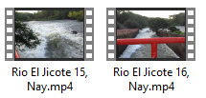 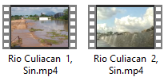

2 | RÍO CALLEJONES, COL. | PRESA CALLEJONES. L = 560 m

22 | RÍO CULIACAN, SIN. | PRESA ING. CARLOS CARVAJAL ZARAZÚA. L = 490 m

2 | RIO MADRID, COL. | PRESA JALA. L = 610 m

16 | RÍO GRANDE DE SANTIAGO, NAY. | PRESA VADO EL CORA. PRESA EL JILEÑO. L = 485 m

9 | RÍO FUERTE, SIN. | PRESA SUFRAGIO. L = 750 m

9 | RÍO PRESIDIO, SIN. | PRESA SIQUEROS. L =275 m

4 | RÍO VERDE, OAX. | PRESA RICARDO FLORES MAGÓN. L =195 m

3 | RÍO MIXTECO, OAX. | PRESA SAN JOSÉ ZOCOTEACA. L = 95 m

76

